新
庐江县郭河北路（内环北路-新渡路）工程施工
中标日期 | 2019-07-24 | 中标价 | 12,170,102.67 | 负责人 | 张玉胜 | 建设单位 | 庐江县重点工程建设管理中心
决算日期 |  | 决算价
销售开票：
开票日期 | 收入金额 | 工程地缴税 |  | 企业本地缴税 |  | 价税合计 | 到款情况
 |  | 税率 | 增值税额 | 税率 | 增值税额 |  | 日期 | 金额 | 银行
2019-11-12 | 1,541,284.40 | 2% | 30,825.69 | 7% | 107,889.91 | 1,680,000.00 | 2019-11-13 | 420,000.00 | 工资专户
2019-12-10 | 1,201,834.86 | 2% | 24,036.70 | 7% | 84,128.44 | 1,310,000.00 | 2019-11-13 | 1,260,000.00 | 专户
2020-01-08 | 1,385,321.10 | 2% | 27,706.42 | 7% | 96,972.48 | 1,510,000.00 | 2019-12-12 | 310,000.00 | 工资专户
2020-08-19 | 1,660,550.46 | 2% | 33,211.01 | 7% | 116,238.53 | 1,810,000.00 | 2019-12-12 | 1,000,000.00 | 专户
2021-02-01 | 2,091,743.12 | 2% | 41,834.86 | 7% | 146,422.02 | 2,280,000.00 | 2020-01-09 | 1,130,000.00 | 专户
 | - |  | - |  | - |  | 2020-01-09 | 380,000.00 | 专户
 | - |  | - |  | - |  | 2020-09-04 | 360,000.00 | 工资专户
 | - |  | - |  | - |  | 2020-09-04 | 1,450,000.00 | 专户
 | - |  | - |  | - |  | 2021-02-07 | 1,940,000.00 | 工资专户
 | - |  | - |  | - |  | 2021-02-07 | 340,000.00 | 专户

合计 | 7,880,733.94 |  | 157,614.68 |  | 551,651.38 | 8,590,000.00 |  | 8,590,000.00
材料发票：
认证日期 | 成本金额 | 份数 | 类型 | 税率 | 进项税额 | 价税合计 | 付款日期 | 付款金额 | 银行 | 销货单位 | 货物 | 合同 | 发货单 | 备注
2019-11-19 | 1,541,284.40 |  | 专 | 9% | 138,715.60 | 1,680,000.00 | 19-12- | 1,260,000.00 | 专户 | 安徽兆博建设工程有限公司 | 工程款 | 有
 | - |  |  |  | - |  | 19-12- | 254,000.00 | 专户 | 安徽兆博建设工程有限公司 | 农民工工资
2019-12-01 | 1,201,834.86 |  | 专 | 9% | 108,165.14 | 1,310,000.00 | 19.12- | 1,000,000.00 | 专户 | 安徽兆博建设工程有限公司 | 工程款 | 有
2020-01-01 | 1,385,321.10 |  | 专 | 9% | 124,678.90 | 1,510,000.00 |  |  |  | 安徽兆博建设工程有限公司 | 工程款 | 有
 | - |  |  |  | - |  | 2020-01-16 | 1,130,000.00 | 专户 | 安徽兆博建设工程有限公司 | 工程款
 | - |  |  |  | - |  | 2020-01-16 | 856,000.00 | 专户 | 安徽兆博建设工程有限公司 | 农民工工资
2020-08-01 | 1,660,550.46 | 18份 | 专 | 9% | 149,449.54 | 1,810,000.00 |  |  |  | 安徽兆博建设工程有限公司 | 工程款 | 有
 | - |  |  |  | - |  | 2020-09-08 | 360,000.00 | 专户 | 安徽兆博建设工程有限公司 | 农民工工资
 | - |  |  |  | - |  | 2020-09-08 | 1,450,000.00 | 专户 | 安徽兆博建设工程有限公司 | 工程款
2021-02-01 | 914,977.00 | 10份 | 普 |  | - | 914,977.00 |  |  |  | 合肥市从宽建筑劳务有限公司 | 工程劳务 | 2021-143-4#-914977
2021-02-01 | 1,025,023.00 | 11份 | 普 |  | - | 1,025,023.00 |  |  |  | 庐江县张建钢建筑劳务服务部 | 工程劳务 | 2021-143-3#-1025023
2021-02-01 | 311,926.61 | 4份 | 专 | 9% | 28,073.39 | 340,000.00 |  |  |  | 安徽兆博建设工程有限公司 | 工程款 | 以前合同
 | - |  |  |  | - |  | 2021-02-08 | 914,977.00 | 工资专户 | 合肥市从宽建筑劳务有限公司 | 工程劳务
 | - |  |  |  | - |  | 2021-02-08 | 1,025,023.00 | 工资专户 | 庐江县张建钢建筑劳务服务部 | 工程劳务
 | - |  |  |  | - |  | 2021-02-08 | 340,000.00 | 专户 | 安徽兆博建设工程有限公司 | 工程款
 | - |  |  |  | - |  | 2024-09-24 | -50,000.00 | 中行 | 庐江县人力资源和社会保障局 | 农民工工资保证金退还
 | - |  |  |  | -
 | - |  |  |  | -
 | - |  |  |  | -
 | - |  |  |  | -
 | - |  |  |  | -
 | - |  |  |  | -
 | - |  |  |  | -
 | - |  |  |  | -
 | - |  |  |  | -
 | - |  |  |  | -
 | - |  |  |  | -
 | - |  |  |  | -
 | - |  |  |  | -
 | - |  |  |  | -
 | - |  |  |  | - |  | 2024-09-26 | 2,877.06 | 扣 | 21年2月开票抵扣进项不足扣税
 | - |  |  |  | - |  | 2024-09-26 | 50.00 | 扣 | 2024/8/1银行账户管理转账手续费50元
 | - |  |  |  | - |  | 2024-09-26 | 50.00 | 扣 | 2024/8/1银行账户管理转账手续费50元
 | - |  |  |  | - |  | 2024-09-26 | 100.00 | 扣 | 2024/4/24银行账户管理转账手续费（庐江惠民银行0019/0027账户各50）
 | - |  |  |  | - |  | 2024-09-26 | 50.00 | 扣 | 2023/11/16银行账户管理转账手续费50元
 | - |  |  |  | - |  | 2024-09-26 | 50.00 | 扣 | 2023/11/16银行账户管理转账手续费50元
 | - |  |  |  | - |  | 2024-09-26 | 100.00 | 扣 | 2023/7/19银行代扣手续费
 | - |  |  |  | - |  | 2024-09-26 | 50.00 | 扣 | 2022/5/11银行账户管理转账手续费50元
 | - |  |  |  | - |  | 2024-09-26 | 50.00 | 扣 | 2022/5/11银行账户管理转账手续费50元
 | - |  |  |  | - |  | 2021-02-08 | -258,867.49 | 收现 | 5次算费用/王光如（储金华）
 | - |  |  |  | - |  | 5次 | 12,000.00 | 现金 | 王文伍出场8次*1500
 | 45,600.00 |  |  |  | - | 45,600.00 | 5次 | 45,600.00 | 现金 | 管理费（工程进度款2%）
 | - |  |  |  | - |  | 5次 | 22,800.00 | 现金 | 企税1%
 | - |  |  |  | - |  | 5次 | 176,528.44 | 现金 | 1-5次开票工程地缴税2%
 | - |  |  |  | - |  | 5次 | 1,939.05 | 现金 | 印花税、水利基金
 | - |  |  |  | - |  | 2020-09-04 | -55,839.33 | 收现 | 王光如（储金华）
 | 36,200.00 |  |  |  | - | 36,200.00 | 4次 | 36,200.00 | 现金 | 按进度款2%管理费
 | - |  |  |  | - |  | 4次 | 18,100.00 | 现金 | 企税1%
 | - |  |  |  | - |  | 4次 | 1,539.33 | 现金 | 印花税、水利基金
 | - |  |  |  | - |  | 2020-01-14 | -46,585.00 | 收现 | 王光如（储金华）
 | - |  |  |  | - |  | 3次 | -476,000.00 | 退 | 之前暂扣在共管账户的
 | 30,200.00 |  |  |  | - | 30,200.00 | 3次 | 30,200.00 | 现金 | 管理费
 | - |  |  |  | - |  | 3次 | 15,100.00 | 现金 | 企税1%
 | - |  |  |  | - |  | 3次 | 1,285.00 | 现金 | 印花水利
 | - |  |  |  | - |  | 2019-12-17 | -39,334.00 | 收现 | 孙会计
 |  |  |  |  |  |  | 2次 | 310,000.00 | 暂扣 | 共管账户
 | - |  |  |  | - |  | 2次 | 12,019.00 | 现金 | 企税1%
 | - |  |  |  | - |  | 2次 | 1,115.00 | 现金 | 印花水利
 | 26,200.00 |  |  |  | - | 26,200.00 | 2次 | 26,200.00 | 现金 | 管理费
 | - |  |  |  | - |  | 2019-11-22 | -50,442.00 | 收现 | 孙会计
 | - |  |  |  | - |  | 1次 | 15,413.00 | 现金 | 企税1%
 | - |  |  |  | - |  | 1次 | 1,429.00 | 现金 | 印花水利
 | - |  |  |  | - |  | 1次 | 166,000.00 | 暂扣 | 共管账户
 | 33,600.00 |  |  |  | - | 33,600.00 | 1次 | 33,600.00 | 现金 | 管理费
合计 | 8,212,717.43 |  |  |  | 549,082.57 | 8,761,800.00 |  | 8,543,377.06
应提供成本 | 7,565,504.59 |  |  |  |  | -171,800.00 | 可支付金额 | 46,622.94
尚需提供成本 | -647,212.84
公司代缴税金：
税种 | 税额 |  | 税种 | 税率 | 税额 | 19.11月开票扣税 | 19.12月开票扣税 | 21.2月开票扣税 |  | 2020年8月开票税金 | 5次开票工程地缴税2%
企业所得税 | -161803.21 |  | 增值税 | 差额 | 2568.81 | 0.00 | 0.00 | 2568.81 |  | 0.00 | 157,614.68
印花税 | 2577.00 |  | 城市维护建设税 | 0.07 | 179.82 | 0.00 | 0.00 | 179.82 |  | 0.00 | 11,033.03
水利基金 | 4728.44 |  | 教育费附加 | 0.03 | 77.06 | 0.00 | 0.00 | 77.06 |  | 0.00 | 4,728.44
 |  |  | 地方教育费附加 | 0.02 | 51.38 | 0.00 | 0.00 | 51.38 |  | 0.00 | 3,152.29
小计 | -154497.77 |  | 小计 |  | 2877.06 | 0.00 | 0.00 | 2877.06 |  | 0.00 | 176,528.44
 |  |  | 印花税 | 0.0003 | 2577.00 | 504.00 | 393.00 | 453.00 |  | 543.00 | 684.00
 |  |  | 水利基金 | 0.0006 | 4728.44 | 924.77 | 721.10 | 831.19 |  | 996.33 | 1,255.05
 |  |  | 小计 |  | 7305.44 | 1428.77 | 1114.10 | 1284.19 |  | 1,539.33 | 1,939.05
 |  |  | 合计 |  | 10182.50 |  | 1114.10 | 4161.26 |  | 1,539.33 | 178,467.49
 |  |  | 企业所得税 | 0.01 | 78807.34 | 15412.84 | 12018.35 | 15100.00 |  | 18,100.00 | 22,800.00
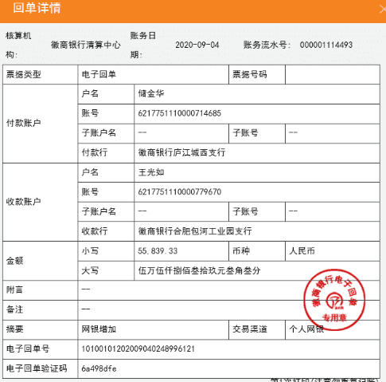
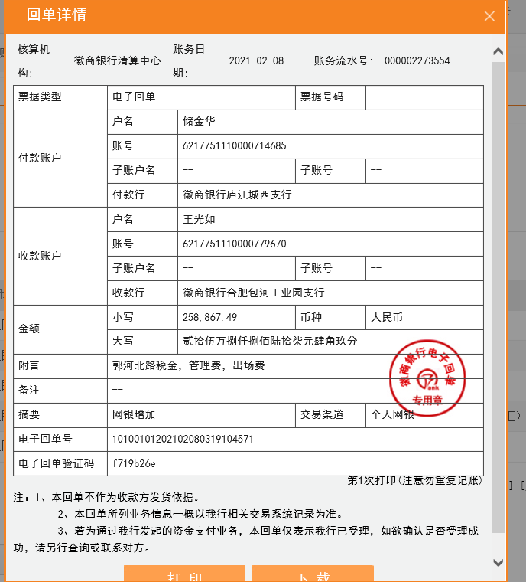
 |  |  |  |  |  |  |  |  |  | 后期办理要扣前期2%的增值税及附加

